Tabel 1
Tabel 1
Gemiddelde afstand tot de dichtstbijzijnde bibliotheekvoorziening, 2018
Regiocode | Naam | Gemiddelde afstand tot dichtstbijzijnde bibliotheek-voorziening
 |  | alle typen | vestigingen en servicepunten
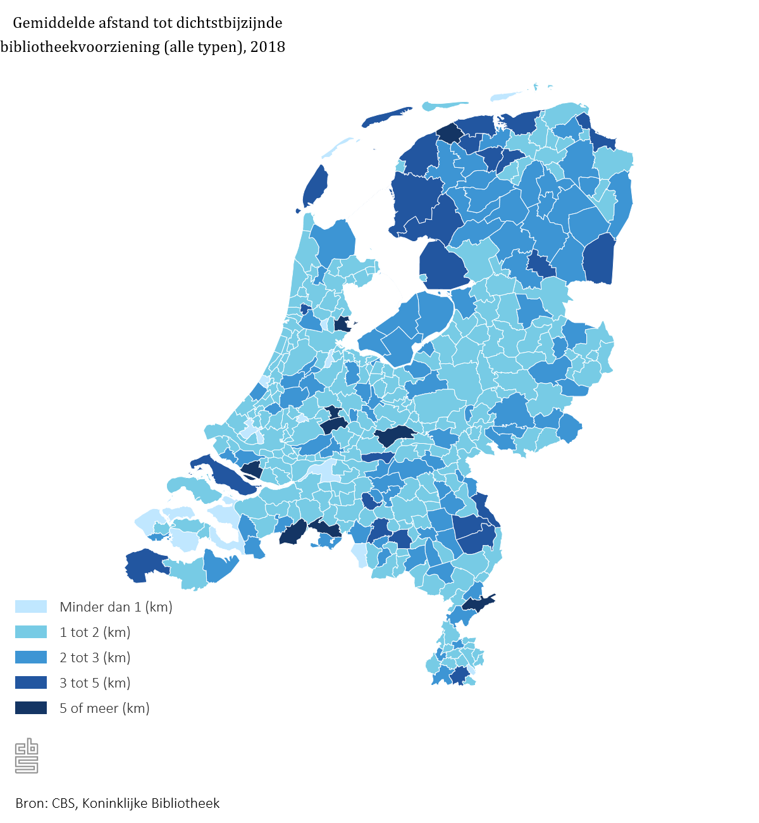
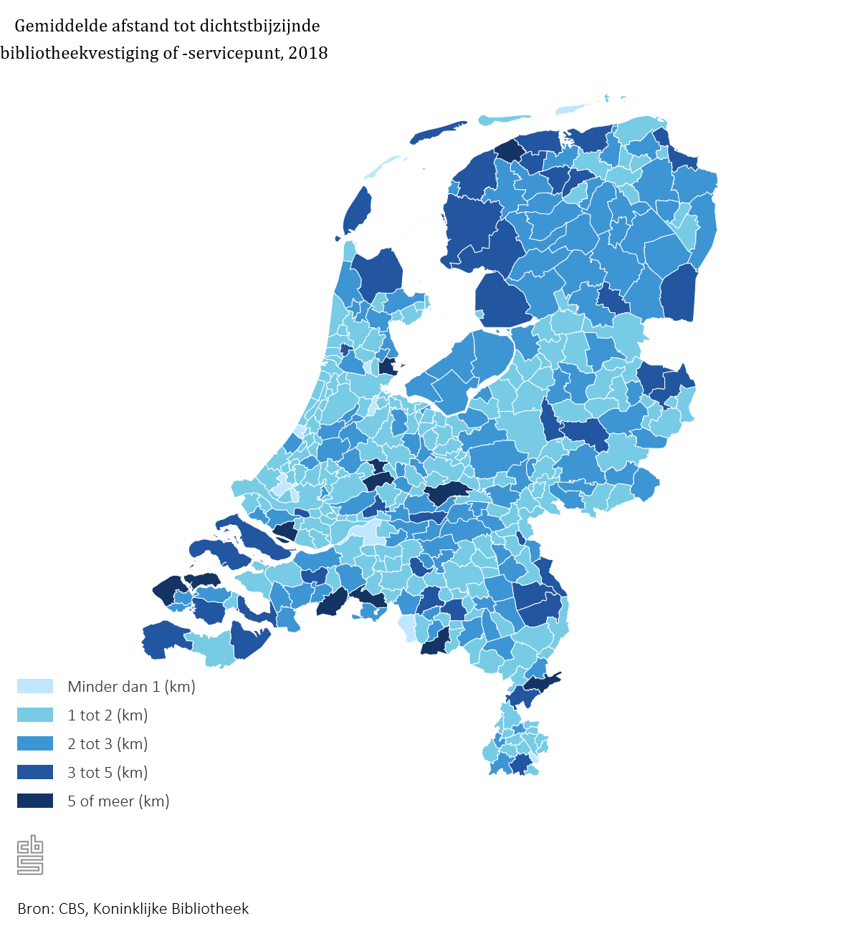
 |  | km

Regionale indeling 2018
NL01 | Nederland | 1.8 | 1.9
LD01 | Noord-Nederland (LD) | 2.5 | 2.6
LD02 | Oost-Nederland (LD) | 1.8 | 2.0
LD03 | West-Nederland (LD) | 1.5 | 1.7
LD04 | Zuid-Nederland (LD) | 2.0 | 2.2
PV20 | Groningen (PV) | 1.8 | 1.9
PV21 | Friesland (PV) | 3.1 | 3.1
PV22 | Drenthe (PV) | 2.7 | 2.7
PV23 | Overijssel (PV) | 1.7 | 1.9
PV24 | Flevoland (PV) | 2.5 | 2.7
PV25 | Gelderland (PV) | 1.7 | 2.0
PV26 | Utrecht (PV) | 1.6 | 1.7
PV27 | Noord-Holland (PV) | 1.6 | 1.7
PV28 | Zuid-Holland (PV) | 1.4 | 1.5
PV29 | Zeeland (PV) | 1.6 | 3.3
PV30 | Noord-Brabant (PV) | 2.0 | 2.2
PV31 | Limburg (PV) | 2.0 | 2.1
CR01 | Oost-Groningen (CR) | 2.0 | 2.2
CR02 | Delfzijl en omgeving (CR) | 2.4 | 2.5
CR03 | Overig Groningen (CR) | 1.7 | 1.7
CR04 | Noord-Friesland (CR) | 3.3 | 3.3
CR05 | Zuidwest-Friesland (CR) | 3.3 | 3.3
CR06 | Zuidoost-Friesland (CR) | 2.7 | 2.7
CR07 | Noord-Drenthe (CR) | 2.5 | 2.5
CR08 | Zuidoost-Drenthe (CR) | 2.9 | 3.0
CR09 | Zuidwest-Drenthe (CR) | 2.6 | 2.6
CR10 | Noord-Overijssel (CR) | 1.8 | 1.8
CR11 | Zuidwest-Overijssel (CR) | 1.3 | 1.7
CR12 | Twente (CR) | 1.8 | 1.9
CR13 | Veluwe (CR) | 1.4 | 1.9
CR14 | Achterhoek (CR) | 2.0 | 2.1
CR15 | Arnhem/Nijmegen (CR) | 1.6 | 1.7
CR16 | Zuidwest-Gelderland (CR) | 2.2 | 2.6
CR17 | Utrecht (CR) | 1.6 | 1.7
CR18 | Kop van Noord-Holland (CR) | 1.6 | 2.0
CR19 | Alkmaar en omgeving (CR) | 1.7 | 1.8
CR20 | IJmond (CR) | 1.4 | 1.6
CR21 | Agglomeratie Haarlem (CR) | 1.2 | 1.2
CR22 | Zaanstreek (CR) | 2.6 | 2.6
CR23 | Groot-Amsterdam (CR) | 1.5 | 1.5
CR24 | Het Gooi en Vechtstreek (CR) | 1.8 | 1.8
CR25 | Agglomeratie Leiden en Bollenstreek (CR) | 1.3 | 1.3
CR26 | Agglomeratie 's-Gravenhage (CR) | 1.3 | 1.3
CR27 | Delft en Westland (CR) | 1.2 | 1.2
CR28 | Oost-Zuid-Holland (CR) | 1.7 | 1.9
CR29 | Groot-Rijnmond (CR) | 1.6 | 1.7
CR30 | Zuidoost-Zuid-Holland (CR) | 1.4 | 1.5
CR31 | Zeeuwsch-Vlaanderen (CR) | 2.7 | 2.8
CR32 | Overig Zeeland (CR) | 1.2 | 3.4
CR33 | West-Noord-Brabant (CR) | 1.7 | 2.3
CR34 | Midden-Noord-Brabant (CR) | 1.7 | 1.8
CR35 | Noordoost-Noord-Brabant (CR) | 2.1 | 2.1
CR36 | Zuidoost-Noord-Brabant (CR) | 2.3 | 2.5
CR37 | Noord-Limburg (CR) | 2.3 | 2.3
CR38 | Midden-Limburg (CR) | 2.6 | 2.8
CR39 | Zuid-Limburg (CR) | 1.7 | 1.7
CR40 | Flevoland (CR) | 2.5 | 2.7
GM0003 | Appingedam | 1.2 | 1.2
GM0005 | Bedum | 1.4 | 1.4
GM0009 | Ten Boer | 1.8 | 1.8
GM0010 | Delfzijl | 3.0 | 3.2
GM0014 | Groningen (gemeente) | 1.3 | 1.3
GM0015 | Grootegast | 3.0 | 3.0
GM0017 | Haren | 1.8 | 1.8
GM0022 | Leek | 1.7 | 2.1
GM0024 | Loppersum | 2.5 | 2.5
GM0025 | Marum | 1.8 | 1.9
GM0034 | Almere | 2.3 | 2.7
GM0037 | Stadskanaal | 1.8 | 1.8
GM0047 | Veendam | 2.2 | 2.2
GM0050 | Zeewolde | 2.6 | 2.6
GM0053 | Winsum | 1.9 | 2.8
GM0056 | Zuidhorn | 1.5 | 1.5
GM0058 | Dongeradeel | 4.9 | 4.9
GM0059 | Achtkarspelen | 3.0 | 3.0
GM0060 | Ameland | 1.4 | 1.4
GM0072 | Harlingen | 1.8 | 2.0
GM0074 | Heerenveen | 2.6 | 2.6
GM0079 | Kollumerland en Nieuwkruisland | 2.7 | 2.7
GM0080 | Leeuwarden | 2.8 | 2.8
GM0085 | Ooststellingwerf | 2.7 | 2.7
GM0086 | Opsterland | 2.9 | 2.9
GM0088 | Schiermonnikoog | 0.7 | 0.7
GM0090 | Smallingerland | 2.9 | 2.9
GM0093 | Terschelling | 3.8 | 3.8
GM0096 | Vlieland | 0.7 | 0.7
GM0098 | Weststellingwerf | 2.5 | 2.5
GM0106 | Assen | 2.9 | 2.9
GM0109 | Coevorden | 2.0 | 2.0
GM0114 | Emmen | 3.2 | 3.5
GM0118 | Hoogeveen | 3.4 | 3.4
GM0119 | Meppel | 1.9 | 1.9
GM0141 | Almelo | 2.6 | 2.6
GM0147 | Borne | 1.5 | 1.5
GM0148 | Dalfsen | 1.5 | 1.5
GM0150 | Deventer | 1.0 | 1.3
GM0153 | Enschede | 1.5 | 1.5
GM0158 | Haaksbergen | 2.0 | 2.0
GM0160 | Hardenberg | 1.8 | 1.8
GM0163 | Hellendoorn | 1.7 | 1.7
GM0164 | Hengelo (O.) | 1.8 | 1.9
GM0166 | Kampen | 2.2 | 2.2
GM0168 | Losser | 1.2 | 1.9
GM0171 | Noordoostpolder | 4.5 | 4.5
GM0173 | Oldenzaal | 1.9 | 1.9
GM0175 | Ommen | 2.4 | 2.4
GM0177 | Raalte | 1.6 | 2.5
GM0180 | Staphorst | 1.7 | 1.8
GM0183 | Tubbergen | 2.3 | 3.9
GM0184 | Urk | 1.4 | 1.4
GM0189 | Wierden | 1.6 | 1.6
GM0193 | Zwolle | 1.7 | 1.7
GM0197 | Aalten | 1.5 | 1.7
GM0200 | Apeldoorn | 1.0 | 1.8
GM0202 | Arnhem | 1.7 | 2.3
GM0203 | Barneveld | 2.1 | 2.2
GM0209 | Beuningen | 1.6 | 1.6
GM0213 | Brummen | 1.4 | 1.5
GM0214 | Buren | 5.4 | 5.8
GM0216 | Culemborg | 1.4 | 1.7
GM0221 | Doesburg | 1.2 | 1.2
GM0222 | Doetinchem | 2.3 | 2.3
GM0225 | Druten | 1.2 | 2.0
GM0226 | Duiven | 1.8 | 1.8
GM0228 | Ede | 1.3 | 2.2
GM0230 | Elburg | 1.1 | 1.1
GM0232 | Epe | 1.4 | 1.9
GM0233 | Ermelo | 1.8 | 1.8
GM0236 | Geldermalsen | 1.8 | 2.1
GM0243 | Harderwijk | 2.0 | 2.0
GM0244 | Hattem | 1.7 | 1.7
GM0246 | Heerde | 1.4 | 1.4
GM0252 | Heumen | 1.3 | 1.3
GM0262 | Lochem | 1.8 | 3.0
GM0263 | Maasdriel | 2.4 | 2.4
GM0267 | Nijkerk | 1.4 | 1.6
GM0268 | Nijmegen | 1.5 | 1.5
GM0269 | Oldebroek | 1.4 | 1.7
GM0273 | Putten | 2.0 | 2.0
GM0274 | Renkum | 1.3 | 1.3
GM0275 | Rheden | 1.3 | 1.3
GM0277 | Rozendaal | 2.4 | 2.8
GM0279 | Scherpenzeel | 1.3 | 1.3
GM0281 | Tiel | 1.9 | 2.3
GM0285 | Voorst | 1.8 | 3.2
GM0289 | Wageningen | 1.4 | 1.4
GM0293 | Westervoort | 1.5 | 1.5
GM0294 | Winterswijk | 2.4 | 2.4
GM0296 | Wijchen | 2.2 | 2.2
GM0297 | Zaltbommel | 1.9 | 2.6
GM0299 | Zevenaar | 1.7 | 1.7
GM0301 | Zutphen | 1.6 | 1.6
GM0302 | Nunspeet | 1.8 | 1.8
GM0303 | Dronten | 2.3 | 2.3
GM0304 | Neerijnen | 3.1 | 3.1
GM0307 | Amersfoort | 1.5 | 1.5
GM0308 | Baarn | 1.3 | 1.3
GM0310 | De Bilt | 2.0 | 2.0
GM0312 | Bunnik | 2.9 | 2.9
GM0313 | Bunschoten | 1.6 | 1.6
GM0317 | Eemnes | 1.1 | 1.1
GM0321 | Houten | 1.6 | 1.8
GM0327 | Leusden | 1.3 | 1.6
GM0331 | Lopik | 6.4 | 6.6
GM0335 | Montfoort | 6.6 | 6.6
GM0339 | Renswoude | 1.1 | 1.1
GM0340 | Rhenen | 1.2 | 1.2
GM0342 | Soest | 1.7 | 1.7
GM0344 | Utrecht (gemeente) | 1.1 | 1.1
GM0345 | Veenendaal | 1.9 | 1.9
GM0351 | Woudenberg | 1.1 | 1.1
GM0352 | Wijk bij Duurstede | 1.1 | 1.1
GM0353 | IJsselstein | 1.4 | 1.4
GM0355 | Zeist | 2.1 | 2.1
GM0356 | Nieuwegein | 2.5 | 2.5
GM0358 | Aalsmeer | 2.7 | 2.7
GM0361 | Alkmaar | 1.5 | 1.6
GM0362 | Amstelveen | 1.8 | 1.8
GM0363 | Amsterdam | 1.2 | 1.2
GM0370 | Beemster | 1.7 | 1.9
GM0373 | Bergen (NH.) | 1.6 | 1.6
GM0375 | Beverwijk | 1.3 | 1.3
GM0376 | Blaricum | 2.7 | 2.7
GM0377 | Bloemendaal | 1.7 | 1.7
GM0383 | Castricum | 1.1 | 1.1
GM0384 | Diemen | 1.2 | 1.2
GM0385 | Edam-Volendam | 1.3 | 2.3
GM0388 | Enkhuizen | 1.3 | 1.3
GM0392 | Haarlem | 1.1 | 1.1
GM0393 | Haarlemmerliede en Spaarnwoude | 1.2 | 1.2
GM0394 | Haarlemmermeer | 1.9 | 1.9
GM0396 | Heemskerk | 1.5 | 1.5
GM0397 | Heemstede | 1.3 | 1.3
GM0398 | Heerhugowaard | 2.2 | 2.2
GM0399 | Heiloo | 1.3 | 1.3
GM0400 | Den Helder | 1.2 | 1.2
GM0402 | Hilversum | 1.8 | 1.8
GM0405 | Hoorn | 1.5 | 1.5
GM0406 | Huizen | 1.8 | 1.8
GM0415 | Landsmeer | 1.0 | 1.1
GM0416 | Langedijk | 1.8 | 2.3
GM0417 | Laren (NH.) | 1.0 | 1.0
GM0420 | Medemblik | 1.2 | 2.9
GM0431 | Oostzaan | 0.9 | 0.9
GM0432 | Opmeer | 1.5 | 1.8
GM0437 | Ouder-Amstel | 0.9 | 0.9
GM0439 | Purmerend | 1.4 | 2.3
GM0441 | Schagen | 1.8 | 2.0
GM0448 | Texel | 3.8 | 3.8
GM0450 | Uitgeest | 4.0 | 4.0
GM0451 | Uithoorn | 2.2 | 2.2
GM0453 | Velsen | 1.1 | 1.5
GM0457 | Weesp | 1.2 | 1.2
GM0473 | Zandvoort | 1.2 | 1.2
GM0479 | Zaanstad | 2.7 | 2.7
GM0482 | Alblasserdam | 1.1 | 1.1
GM0484 | Alphen aan den Rijn | 2.5 | 2.5
GM0489 | Barendrecht | 1.7 | 1.7
GM0498 | Drechterland | 1.5 | 1.9
GM0501 | Brielle | 1.7 | 1.7
GM0502 | Capelle aan den IJssel | 1.5 | 2.4
GM0503 | Delft | 1.4 | 1.4
GM0505 | Dordrecht | 1.3 | 1.3
GM0512 | Gorinchem | 1.5 | 1.5
GM0513 | Gouda | 0.9 | 1.0
GM0518 | 's-Gravenhage (gemeente) | 1.0 | 1.0
GM0523 | Hardinxveld-Giessendam | 1.0 | 1.0
GM0530 | Hellevoetsluis | 2.7 | 2.7
GM0531 | Hendrik-Ido-Ambacht | 1.3 | 1.3
GM0532 | Stede Broec | 1.4 | 1.4
GM0534 | Hillegom | 1.4 | 1.4
GM0537 | Katwijk | 0.8 | 0.9
GM0542 | Krimpen aan den IJssel | 1.6 | 1.6
GM0545 | Leerdam | 1.6 | 1.6
GM0546 | Leiden | 1.3 | 1.3
GM0547 | Leiderdorp | 1.3 | 1.3
GM0553 | Lisse | 1.3 | 1.3
GM0556 | Maassluis | 1.6 | 1.6
GM0569 | Nieuwkoop | 2.8 | 2.8
GM0575 | Noordwijk | 1.2 | 1.2
GM0576 | Noordwijkerhout | 1.1 | 1.1
GM0579 | Oegstgeest | 1.2 | 1.2
...

Tabel 2
Tabel 2
Verandering van de gemiddelde afstand tot de dichtstbijzijnde bibliotheekvestiging of -servicepunt, 2018 t.o.v. 2014
Regiocode | Naam | Verandering van gemiddelde afstand tot dichtstbijzijnde bibliotheekvestiging of -servicepunt
 |  | absoluut | relatief
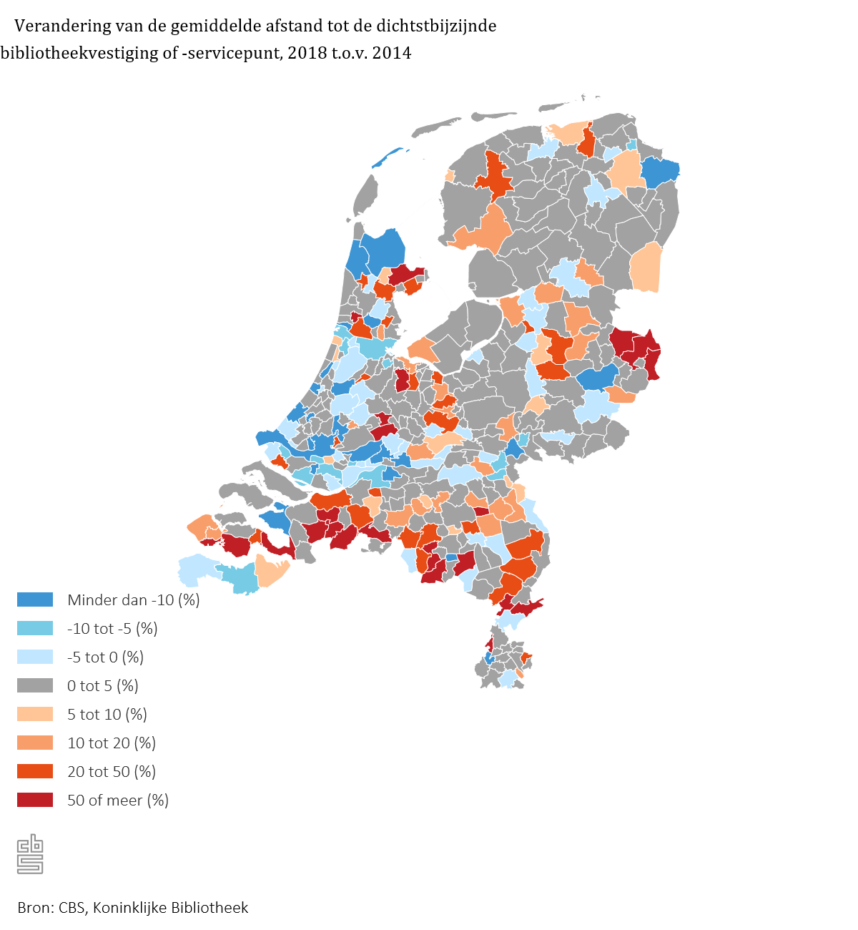
 |  | kilometer | %

Regionale indeling 2018
NL01 | Nederland | 0.1 | 4
LD01 | Noord-Nederland (LD) | 0.1 | 4
LD02 | Oost-Nederland (LD) | 0.1 | 4
LD03 | West-Nederland (LD) | 0.0 | 0
LD04 | Zuid-Nederland (LD) | 0.2 | 12
PV20 | Groningen (PV) | 0.0 | -1
PV21 | Friesland (PV) | 0.2 | 6
PV22 | Drenthe (PV) | 0.1 | 4
PV23 | Overijssel (PV) | 0.1 | 8
PV24 | Flevoland (PV) | 0.2 | 7
PV25 | Gelderland (PV) | 0.0 | 1
PV26 | Utrecht (PV) | 0.2 | 10
PV27 | Noord-Holland (PV) | 0.0 | 1
PV28 | Zuid-Holland (PV) | -0.1 | -7
PV29 | Zeeland (PV) | 0.4 | 14
PV30 | Noord-Brabant (PV) | 0.3 | 13
PV31 | Limburg (PV) | 0.2 | 9
CR01 | Oost-Groningen (CR) | -0.2 | -9
CR02 | Delfzijl en omgeving (CR) | 0.0 | -1
CR03 | Overig Groningen (CR) | 0.1 | 4
CR04 | Noord-Friesland (CR) | 0.3 | 10
CR05 | Zuidwest-Friesland (CR) | 0.2 | 7
CR06 | Zuidoost-Friesland (CR) | 0.0 | 0
CR07 | Noord-Drenthe (CR) | 0.0 | 0
CR08 | Zuidoost-Drenthe (CR) | 0.2 | 7
CR09 | Zuidwest-Drenthe (CR) | 0.2 | 9
CR10 | Noord-Overijssel (CR) | 0.1 | 4
CR11 | Zuidwest-Overijssel (CR) | 0.3 | 24
CR12 | Twente (CR) | 0.1 | 7
CR13 | Veluwe (CR) | 0.0 | 1
CR14 | Achterhoek (CR) | 0.0 | 0
CR15 | Arnhem/Nijmegen (CR) | 0.0 | 1
CR16 | Zuidwest-Gelderland (CR) | 0.0 | 1
CR17 | Utrecht (CR) | 0.2 | 10
CR18 | Kop van Noord-Holland (CR) | -0.3 | -13
CR19 | Alkmaar en omgeving (CR) | 0.1 | 3
CR20 | IJmond (CR) | 0.1 | 5
CR21 | Agglomeratie Haarlem (CR) | -0.1 | -5
CR22 | Zaanstreek (CR) | 0.5 | 25
CR23 | Groot-Amsterdam (CR) | 0.0 | -1
CR24 | Het Gooi en Vechtstreek (CR) | 0.3 | 20
CR25 | Agglomeratie Leiden en Bollenstreek (CR) | -0.2 | -12
CR26 | Agglomeratie 's-Gravenhage (CR) | -0.1 | -7
CR27 | Delft en Westland (CR) | 0.0 | -1
CR28 | Oost-Zuid-Holland (CR) | 0.0 | 0
CR29 | Groot-Rijnmond (CR) | -0.1 | -8
CR30 | Zuidoost-Zuid-Holland (CR) | -0.1 | -7
CR31 | Zeeuwsch-Vlaanderen (CR) | -0.1 | -2
CR32 | Overig Zeeland (CR) | 0.6 | 21
CR33 | West-Noord-Brabant (CR) | 0.7 | 42
CR34 | Midden-Noord-Brabant (CR) | 0.1 | 8
CR35 | Noordoost-Noord-Brabant (CR) | 0.1 | 3
CR36 | Zuidoost-Noord-Brabant (CR) | 0.2 | 7
CR37 | Noord-Limburg (CR) | 0.2 | 11
CR38 | Midden-Limburg (CR) | 0.4 | 15
CR39 | Zuid-Limburg (CR) | 0.1 | 3
CR40 | Flevoland (CR) | 0.2 | 7
GM0003 | Appingedam | -0.1 | -7
GM0005 | Bedum | 0.0 | 0
...

